DONNÉES CLIENTS
- compléter uniquement les cellules en bleu -


Données entrée client |  |  |  |  |  |  | PROPOSITION DE REVENTE

 |  |  |  |  |  |  |  | Prix achat €/kWh | Prix vente €/kWh | Marge de revente
 | Site type | Nombre de clients mensuels | 27,000 |  |  |  | prix kWh moyen 2023 | 0.160 € | 0.38 € | 2.4
 |  | Temps moyen d'un client (min) | 30 |  |  |  | prix kWh moyen 2024 | 0.179 € | 0.38 € | 2.1
 |  |  |  |  |  |  | prix kWh moyen 2025 | 0.206 € | 0.38 € | 1.8
 |  |  |  |  |  |  | prix kWh moyen 2026 | 0.247 € | 0.38 € | 1.5
 | Abonnement électrique | Type tarif actuel | Tarif jaune
 |  | Prix kWh | 0.160
Evolution des tarifs d'électricité de 5% par an
 | Nombre de bornes souhaitées | Référence | Nombre de bornes | Nbre total de points de charge | Type charge | Puissance cumulée
 |  | WB-22D-SS/WRL | 2 | 4 | Avantage client | 88
 |  | WB-DC-150D/WC | 1 | 2 | Payant | 150

QUELLE TYPE DE BORNE CHOISIR?

 | Descriptif | Référence | type charge | Installation | nbre de points de charge | Puissance cumulée kW
 | BORNE 7 KW | WB-07S-SS/W | AC | mural ou sol (pied en sus) | 1 | 7
 | BORNE 7 KW RFID | WB-07S-SS/WR | AC | mural ou sol (pied en sus) | 1 | 7
 | BORNE 7 KW AVEC PISTOLET | WB-07S-P/WR | AC | mural ou sol (pied en sus) | 1 | 7
 | BORNE 11KW | WB-11S-SS/WRL | AC | mural ou sol (pied en sus) | 1 | 11
 | BORNE 22KW | WB-22S-SS/WRL | AC | mural ou sol (pied en sus) | 1 | 22
 | BORNE 22 KW AVEC PISTOLET | WB-22S-P/WRL | AC | mural ou sol (pied en sus) | 1 | 22
 | BORNE 44 KW AVEC PISTOLET | WB-44S-P/WRL | AC | mural ou sol (pied en sus) | 1 | 44
 | STATION DOUBLE 22KW | WB-22D-SS/WRL | AC | sol | 2 | 44
 | STATION DOUBLE 22KW AVEC PISTOLET | WB-22D-P/WRL | AC | sol | 2 | 44
 | BORNE DOUBLE 7KW | WB-07D-SSW/WRL | AC | mural ou sol (pied en sus) | 2 | 14
 | BORNE DOUBLE 22KW | WB-22D-SSW/WRL | AC | mural ou sol (pied en sus) | 2 | 44
 | BORNE DC 20KW | WB-DC-20S/WRL-ECO | DC | mural ou sol (pied en sus) | 1 | 20
 | BORNE DC 40KW | WB-DC-40S/WRL | DC | mural ou sol (pied en sus) | 1 | 40
 | BORNE DC DOUBLE 40KW | WB-DC-40D/WRLC | DC | mural ou sol (pied en sus) | 2 | 40
 | SUPERCHARGEUR 150KW | WB-DC-150D/WC | DC | sol | 2 | 150
 | SUPERCHARGEUR 180KW | WB-DC-180D/WC | DC | sol | 2 | 180
 | SUPERCHARGEUR 300KW | WB-DC-300D/WC | DC | sol | 2 | 300
 | SUPERCHARGEUR 360KW | WB-DC-360D/WC | DC | sol | 2 | 360
 | STATION COMBO 44AC + 60 DC DOUBLE | WB-DC-AC44S/DC60D/WC | AC + DC | sol | 3 | 124
 | BORNE DC DOUBLE 160KW | WB-DC-160D/WC | DC | sol | 2 | 160
 | STATION COMBO 22 DC + 150 DC DOUBLE | WB-DC-AC22D-SS/DC150D/WC | AC + DC | sol | 3 | 172
 | BORNE DC DOUBLE 60KW | WB-DC-60D/WC | DC | sol | 2 | 60
 | BORNE DC DOUBLE 80KW | WB-DC-80D/WC | DC | sol | 2 | 80
 | BORNE DC DOUBLE 100KW | WB-DC-100D/WC | DC | sol | 2 | 100
 | BORNE DC DOUBLE 120KW | WB-DC-120D/WC | DC | sol | 2 | 120
 | BORNE DC DOUBLE 140KW | WB-DC-140D/WC | DC | sol | 2 | 140
 | BORNE DC DOUBLE 160KW | WB-DC-160D/WC | DC | sol | 2 | 160

RÉSULTATS
INVESTISSEMENT GLOBAL €HT |  |  |  |  |  | RECETTES MONETISATION €HT

WELLBORNE - MATERIEL |  |  |  |  |  |  | POTENTIEL ANNUEL DE VENTE KWH
TYPE BORNE | Prix Public | prix proposé | Qté | Nbre de points de charge | Total |  |  | Temps de charge (heure) par utilisateur | Nombre de points de charges monétisables | Nombre de sessions max par heure | Frequentation quotidienne (nbre passages jourx %EV national) | nbre clients 100%EV par jour (9h-19h) | Charge moyenne vendue kWh/ utilisateur | 75
WB-22D-SS/WRL | 4,492 € | 4,492 € | 2 | 4 | 8,983 € |  | 2023 | 0.50 | 2 | 4 | 23 | 16 | 50 | 50
WB-DC-150D/WC | 58,500 € | 58,500 € | 1 | 2 | 58,500 € |  | 2024 | 0.50 | 2 | 4 | 45 | 31 | 50
- |  | 0 | 0 | 0 | 0 € |  | 2025 | 0.50 | 2 | 4 | 68 | 47 | 50
 |  |  |  |  | 67,483 € |  | 2026 | 0.50 | 2 | 4 | 101 | 71 | 50
ENEDIS
PDL ENEDIS Tarif jaune | 8,000 €
* tarif estimé sur la base de plusieurs devis ENEDIS |  |  |  |  |  |  | Marges €HT par charge unitaire
INSTALLATION IRVE |  |  |  |  |  |  |  | Prix de revient €HT par charge unitaire | prix revente €HT/ charge unitaire | Marge €HT/charge unitaire
Genie civil - dalle, tranchée, percement |  |  |  | à estimer selon les tarifs de vos IRVE |  |  | 2023 | 8.00 € | 19.00 € | 11.0 €
MOE électrique - raccordement, ajout armoire électrique, MES |  |  |  |  |  |  | 2024 | 8.96 € | 19.00 € | 10.0 €
Etude, signalisation des places, DOE, déplacement… |  |  |  |  |  |  | 2025 | 10.30 € | 19.00 € | 8.7 €
Attestation de conformité bureau de contrôle |  |  |  |  |  |  | 2026 | 12.36 € | 19.00 € | 6.6 €
Contrat de maintenance annuel (300€/borne AC - 500€/borne DC) - pour 4 ans | 4,400 €
* prix estimés sur la base de plusieurs devis IRVE proratisés |  |  |  |  |  |  | Marges €HT annuelles
EV MAP - SERVICES + MONETISATION |  |  |  |  |  |  |  | marge anuelle opérationnel brut €HT | Coût EV map €HT (8,5% sur volume de vente) | marge brute annuelle €HT
Service monétisation EVmap (16€/mois/PDC DC) - pour 4 ans | 1,536 € |  |  |  |  |  | 2023 | 49,896.00 € | 7,325.64 € | 42,570.36 €
Service monétisation EVmap (16€/mois/PDC AC) - pour 4 ans | 3,072 € |  |  |  |  |  | 2024 | 91,082.88 € | 14,651.28 € | 76,431.60 €
Frais activation (60€/ point de charge) | 360 € |  |  |  |  |  | 2025 | 118,335.17 € | 21,976.92 € | 96,358.25 €
 |  |  |  |  |  |  | 2026 | 135,437.70 € | 32,965.38 € | 102,472.32 €

-
=
INVESTISSEMENT GLOBAL (magasin type) |  |  | 84,851 € |  |  |  | RETOUR SUR INVESTISSEMENT
 |  |  |  |  |  |  |  | Marge annuelle brut cumulée €HT | coût €HT cumulé des travaux (amortissement 48 mois) | marge nette €HT cumulée
 |  |  |  |  |  |  | 2023 | 42,570.36 € | 21,212.83 € | 21,357.53 €
 |  |  |  |  |  |  | 2024 | 119,001.96 € | 42,425.66 € | 76,576.30 €
 |  |  |  |  |  |  | 2025 | 215,360.21 € | 63,638.49 € | 151,721.71 €
 |  |  |  |  |  |  | 2026 | 317,832.53 € | 84,851.33 € | 232,981.20 €

 |  |  |  |  |  |  | Temps de retour sur investissement |  | 12.8 | mois

DONNEES NATIONALES
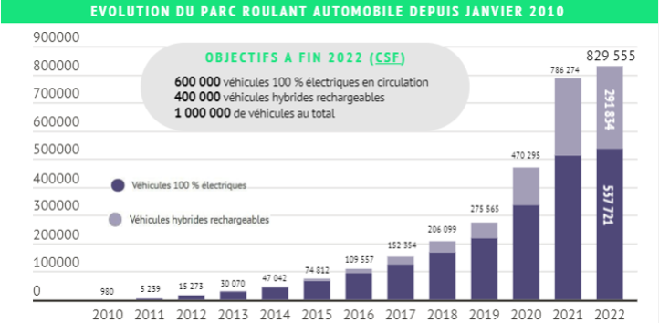
Volume immatriculation source AVERE
Part EV + HEV 2022 immatriculation | 20%
Part EV + HEV 2023 immatriculation | 26%
Part EV + HEV 2024 immatriculation | 30%
Part EV + HEV 2025 immatriculation | 35%
Part EV + HEV 2026 immatriculation | 40%

Parc véhicule existants source SDES
Part EV + HEV total 2023 | 3%
Part EV + HEV total 2024 | 9%
Part EV + HEV total 2025 | 12%
Part EV + HEV total 2026 | 15%
Part EV + HEV total 2027 | 20%

Part EV seul 2023 | 2%
Part EV seul 2024 | 4%
Part EV seul 2025 | 6%
Part EV seul 2026 | 9%
Part EV seul 2027 | 11%

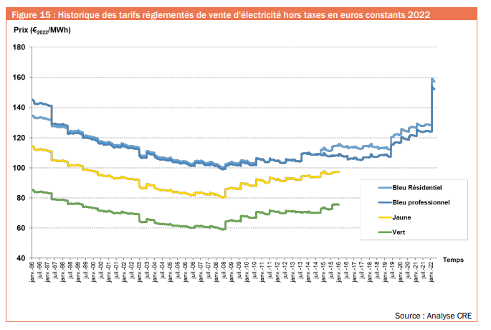

Evolution du prix de l'énergie source CRE
Evolution du prix de l'énergie 2021 | 5%
Evolution du prix de l'énergie 2022 | 5%
Evolution du prix de l'énergie 2023 | 5%
Evolution du prix de l'énergie 2024 | 5%
Evolution du prix de l'énergie 2025 | 5%
Evolution du prix de l'énergie 2026 | 5%
Evolution du prix de l'énergie 2027 | 5%

